Servicios Culturales
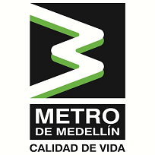
Plan Anual de Adquisiciones

Objeto | valor | código | mes de compra
Gestión De Las Obras De Arte Del Metro De Medellín, Encaminado A La Salvaguarda, Conservación, Restauración, Investigación Y Difusión Del Patrimonio Cultural | $ 226,719,999 | 93141514 | 2022-05-13
Programa Amigos Metro Y Escuela De Lideres | $ 981,920,000 | 93141514 | 2022-03-23
Realizar El Acompañamiento Familiar, Comunitario, Ambiental Y Jurídico A Los Poseedores De Los Predios Que Se Ubican En El Polígono Cbm 01_01_004 Costado Norte, En La Calle 106 Entre Las Carreras 32A Y 33B De La Ciudad De Medellín. | $ 200,000,000 | 93141514 | 2022-03-23

